Bộ phận
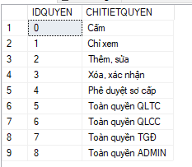
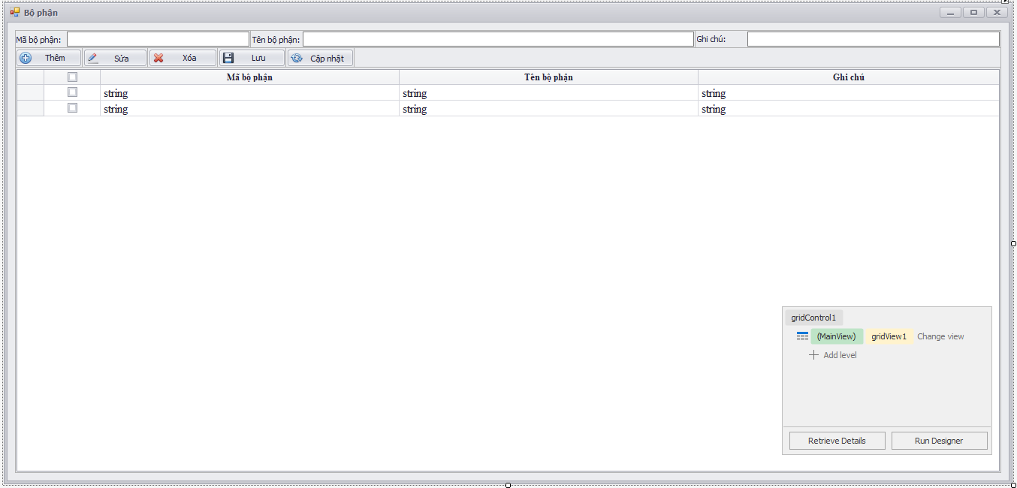

Admin , Tổng giám đốc mới có quyền xem và thêm sửa xóa(ok)

Hơi khó lúc tạo ra tài khoản Admin

QLCC trở xuống là không có quyền(ok)

Phòng ban
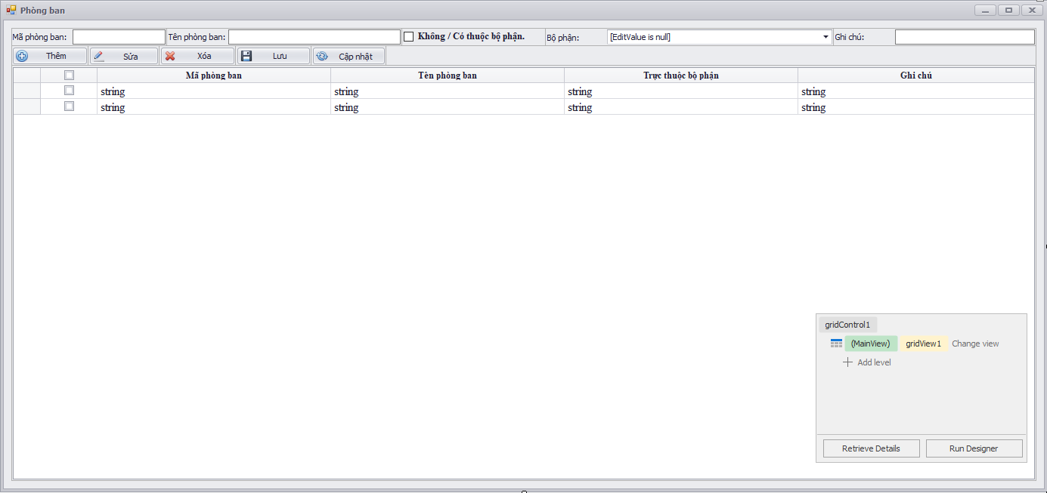
QLCC trở lên mới có quyền tác động vào phòng ban.

Nhóm
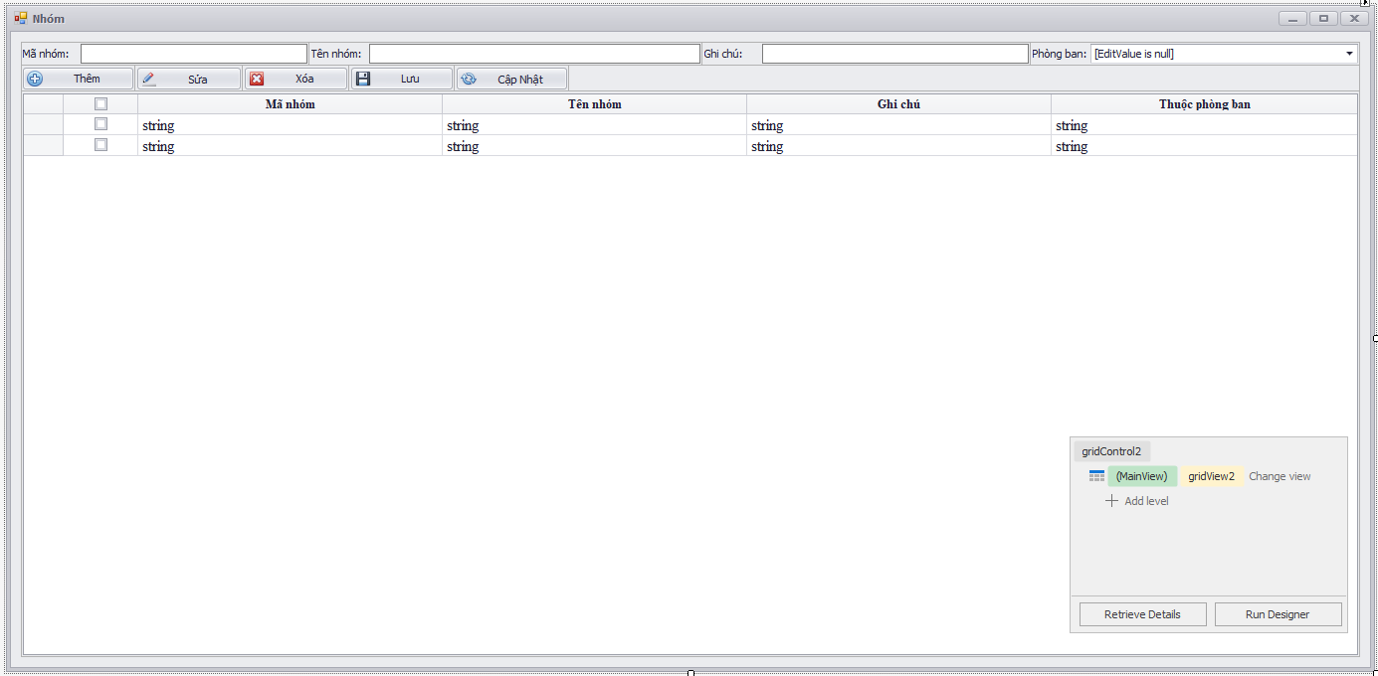
QLTC không được phép chọn phòng ban |  | ok

QLCC chọn phòng ban trong bộ phận của mình |  | ok

TGĐ chọn toàn phòng ban | ok

Chức vụ
Chỉ ADMIN có quyền tác động

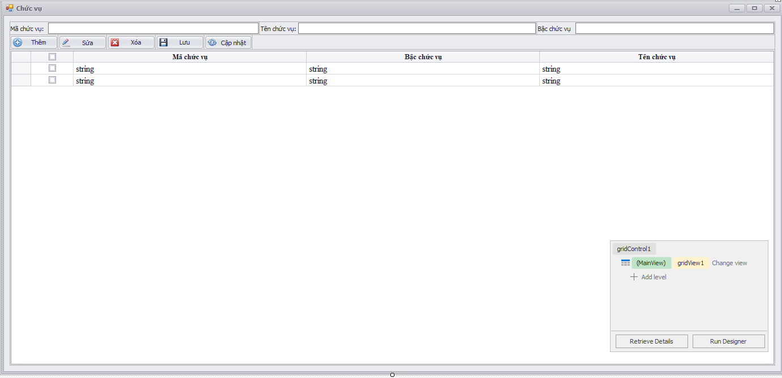

 | Check phân quyền

 |  | Done

DS Nhân viên


Thêm biến ID chạy tự động, cho mã nhân viên trùng nhau | tạo ra dữ liệu nguồn kiểu gì đc?

Xét biến nhà máy. |  | MR hiếu và MR ĐÔNG

Bài toán khó nhất là CSDL đặt ở đâu.

DS User
Phân quyền nút chức năng
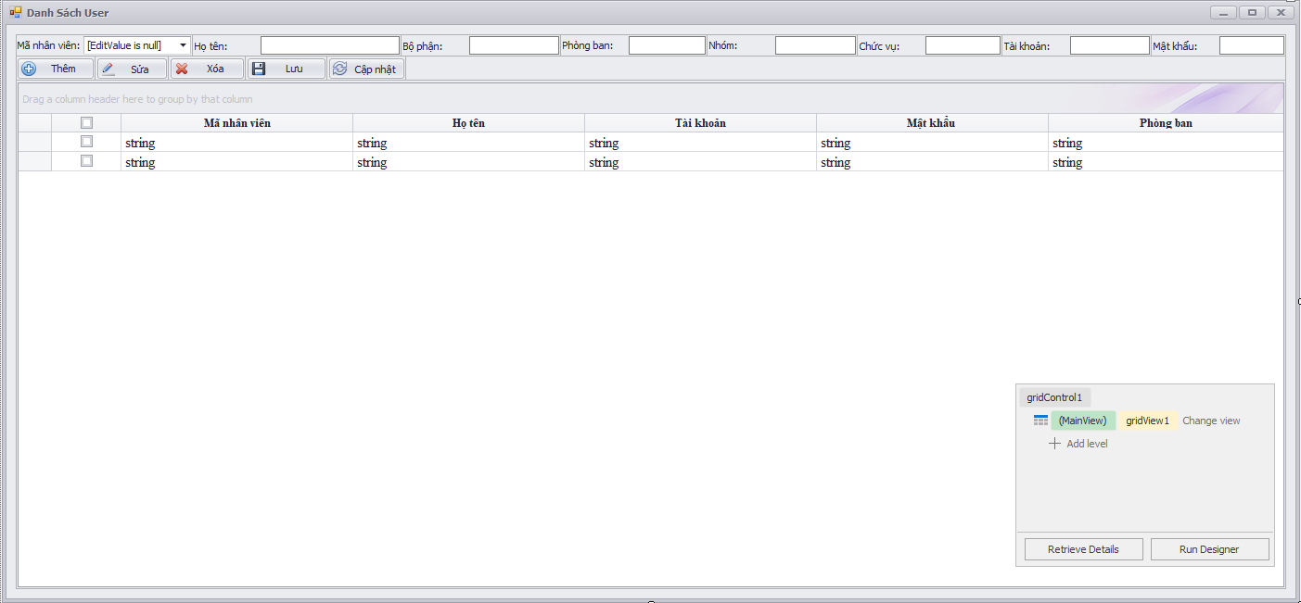

Phân quyền load dữ liệu

 | QLTC trở lên mới có quyền xem mật khẩu | Done

Yêu cầu ADID
Lưu Trình: |  |  | Nếu không xác nhận sẽ tự động bị xóa khỏi CSDL |  |  | Xóa ngay các yêu cầu chưa xác nhận khi Load vào Form
Người đảm nhiệm PB----> | Trung cấp phòng ban-----> Sơ cấp phòng IT |  |  |  |  |  | Đã xác nhận phê duyệt rồi thì không thể xác nhận phê duyệt được nữa
 |  |  |  |  |  |  | Chưa xác nhận thì không thể phê duyệt.
 |  |  |  |  | Lập nhưng không xác nhận, chuyển tác vụ
Thêm chức năng tạo TK chung |  |  |  |  |  |  |  | Xét ID tình trạng
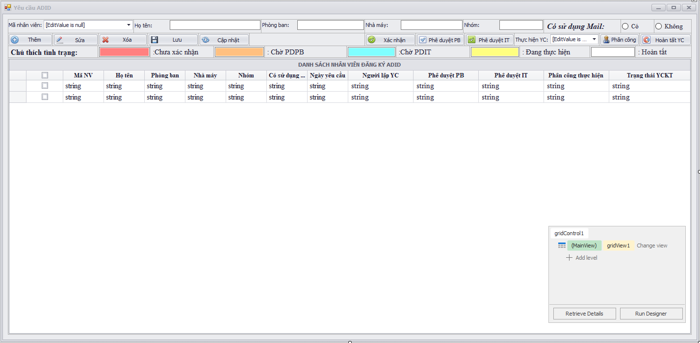

ADMIN tổng giám đốc Load toàn bộ nhân viên
 | Những nhân viên chưa được đăng ký ADID |  |  |  |  |  |  | Tính toán trường hợp cấp quản lý sử dụng
QLCC load toàn bộ phận

QLTC load phòng ban
Phân chia Load Data theo user đăng nhập:
- Phòng ban khác:
+ Người lập ( Từ QLy Sơ Cấp trở xuống) chỉ Load những yêu cầu mà mình lập ra (ok)
+ QLTC PB Load toàn bộ yêu cầu của phòng ban( yêu cầu đã được xác nhận trở lên) (ok)
* Không có trường hợp chưa xác nhận đã phê duyệt dù khi QLTC Logon do những yêu cầu chưa xác nhận sẽ tự động bị xóa.
+ QLCC Load toàn bộ phận ( yêu cầu đã được xác nhận trở lên) (ok)
có thể phê duyệt đc yêu cầu từ phòng ban.
- Phòng IT:
+ QLSC trở lên( ID quyền >=4)
* Yêu cầu từ phòng ban khác: Chỉ Load những yêu cầu đã được phê duyệt PB.(ok)
* Yêu cầu từ phòng IT: Load toàn bộ yêu cầu của phòng IT.(ok)
+ Nhân viên trở xuống:
*Chỉ Load những yêu cầu mình được phân công + cả những yêu cầu mà người đó lập. (ok)
- Admin:
+ Load được toàn bộ yêu cầu.(ok)
-TGĐ:
+ Load được toàn bộ yêu cầu.(ok)
QLSC load những nhân viên cấp thấp hơn mình |  |  |  |  |  |  |  | Test từ 2 tài khoản: Thường và quản lý

Phân quyền cho các nút chức năng |  | ok |  |  |  |  |  | Xong Form yêu cầu ADID

Chức năng xóa:
Người lập: chỉ xóa đc những yêu cầu chưa xác nhận.
Người phê duyệt PB: chỉ xóa đc những yêu cầu chưa PDPB

Phòng IT: |  |  |  |  |  |  |  |  | Chờ phê duyệt thì ko đc xóa
Quyền từ QLSC trở lên có thể xóa dù cả khi đã
hoàn tất. |  |  |  |  |  |  |  |  | Hoàn tất thì chỉ ADMIN XÓA
Nhân viên IT thường thì ko có quyền xóa: |  |  |  |  |  |  |  |  | Chỉ admin đc xóa
 |  |  |  |  |  |  |  |  | Admin được xóa trong mọi trường hợp

ADMIN:
Có thể xóa bất kỳ lúc nào.

 |  |  |  | 256GB
 |  |  |  | làm một nút chức năng mà phờ người

YC ADID( mới)
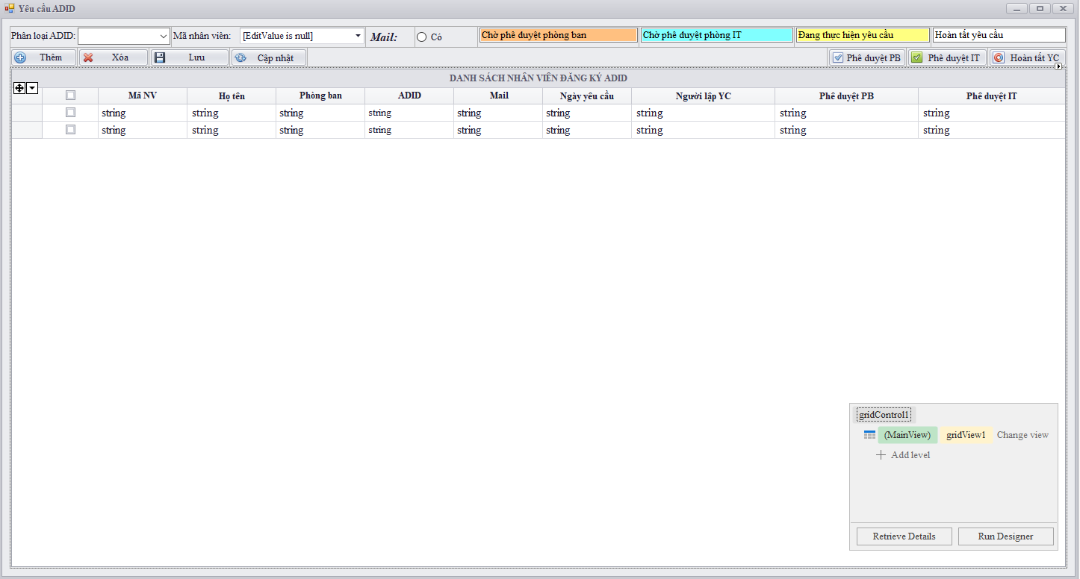

ADMIN tổng giám đốc Load toàn bộ nhân viên
 | Những nhân viên chưa được đăng ký ADID
QLCC load toàn bộ phận

QLTC load phòng ban

Phân chia Load Data theo user đăng nhập:
- Phòng ban khác:
+ Người lập ( Từ QLy Sơ Cấp trở xuống) chỉ Load những yêu cầu mà mình lập ra ()
+ QLTC PB Load toàn bộ yêu cầu của phòng ban( yêu cầu đã được xác nhận trở lên) ()
+ QLCC Load toàn bộ phận ( yêu cầu đã được xác nhận trở lên) ()
có thể phê duyệt đc yêu cầu từ phòng ban.
- Phòng IT:
+ QLSC trở lên( ID quyền >=4)
* Yêu cầu từ phòng ban khác: Chỉ Load những yêu cầu đã được phê duyệt PB.()
* Yêu cầu từ phòng IT: Load toàn bộ yêu cầu của phòng IT.()
+ Nhân viên trở xuống:
*Chỉ Load những yêu cầu đã được phê duyệt IT ()
- Admin:
+ Load được toàn bộ yêu cầu.()
-TGĐ:
+ Load được toàn bộ yêu cầu.()
QLSC load những nhân viên cấp thấp hơn mình

 |  | Check phê duyệt rồi thì không phê duyệt nữa

Chức năng xóa:
Người lập: chỉ xóa đc những yêu cầu chưa PDPB
Người phê duyệt PB: chỉ xóa đc những yêu cầu chưa PDIT

Phòng IT:
Quyền từ QLSC trở lên chỉ xóa được những YC chưa hoàn tất

Nhân viên IT thường thì ko có quyền xóa:

ADMIN:
Có thể xóa bất kỳ lúc nào.

Test YC ADID
Kỹ thuật tạo YC:



QC tạo yêu cầu:

IT lập yêu cầu

Yêu cầu Đổi TB
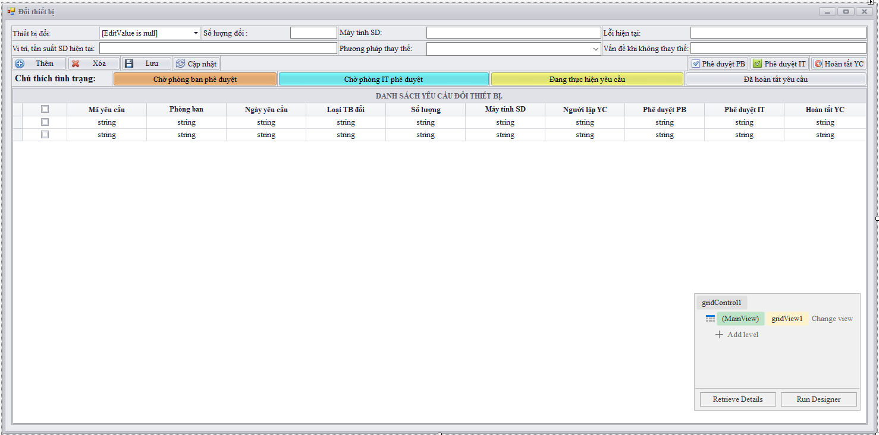

Hoàn tất sai thì ADMIN XÓA khi yêu cầu đã hoàn tất;
Cộng trả lại tồn: Có cộng trả vào tồn hay không.

Quản lý kho
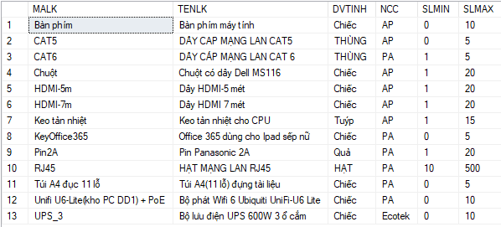
Thông báo kiểm kê định kỳ
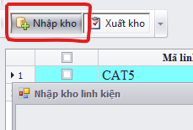
Bảng dữ liệu nguồn thiết lập Mã Linh Kiện IT |  |  |  |  | Bảng tồn linh kiện. |  |  |  |  |  |  | Update vào bảng tồn |  |  |  | ok |  | Tồn tại |  |  | Nhập kho ở Bảng Tồn
 |  |  |  |  |  |  |  |  |  |  |  |  |  | ok | Check kiểm kê LK |  |  |  |  | Check Mã LK tồn tại trong bảng Tồn LK
 |  |  |  |  |  |  |  |  |  |  |  |  |  |  |  |  |  | ok

 |  |  |  |  |  |  |  |  |  |  |  |  |  |  |  | Không tồn tại
 |  |  |  |  |  |  |  |  |  |  |  | Insert vào bảng tồn với trạng thái " đang không thống kê" |  |  |  |  | ok

 |  |  |  |  |  |  |  |  |  |  |  |  |  |  | Insert vào bảng thống kê nhập |  |  |  |  | ok
 |  |  |  |  |  |  |  |  |  |  |  |  |  |  |  |  |  | ok |  |  | ok
 |  |  |  |  |  |  |  |  |  |  |  |  | ok

 |  |  |  |  |  |  |  |  |  |  |  |  |  |  |  |  | Bảng thống kê nhập.
 |  |  |  |  | Tác động lên tình trạng của linh kiện |  | Update số lượng tồn |  | Insert vào bảng Tồn LK , Ngày đặt hàng , nhận hàng lấy từ bảng đơn hàng , Trạng thái kiểm kê ban đầu là " Không kiểm kê".
Check kiểm kê
Check có lần xuất kho sau đó hay không.

 |  |  |  |  |  |  | OK |  |  |  | OK
 |  |  |  |  |  |  |  |  |  |  |  | Update Số lượng tồn vào bảng tồn
Thêm vào thì để tình trạng đang ko kiểm kê |  |  |  |  |  | Nhận hàng IT | Mã LK đã có trong bảng " Tồn LK" |  | Mã LK đã có trong bảng " Tồn LK"
 |  |  |  |  |  |  |  |  |  |  |  |  | ok
Thêm mã linh kiện thì tự động thêm vào mã linh kiện trong phần đặt hàng. |  |  | Đặt hàng IT |  |  | Nếu mã LK đặt có trong bảng tồn thì Update trạng thái "nhận hàng." | Th1: |  | TH2:

- Dữ liệu kiểm kê thì ko thể thay đổi
- Xuất bản cứng Excell sau mỗi lần kiểm kê. Lưu giữ lại File cứng
- ADMIN thì mới có quyền thay đổi dữ liệu.
 |  | Mã LK đã có trong bảng Tồn LK thì Update trạng thái " đặt hàng" cho LK
 |  |  |  |  |  |  |  |  |  |  |  |  | ok
 |  |  |  |  |  |  |  |  |  |  | OK
Xuất File Excell dữ liệu kiểm kê theo tháng, năm, ngày
 |  |  |  |  |  |  |  | Insert vào bảng thống kê nhập
Xóa kiểm kê thì không ảnh hưởng đến tồn.
Nếu đã xuất kho kể từ ngày nhập thì phải xóa thông tin xuất trước.
 |  |  |  |  | ok
 |  | ok

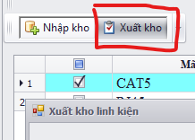
Thực hiện kiểm kê thì Chốt số liệu khi kiểm kê,
 |  |  |  |  | ok |  |  |  |  |  |  |  | Check kiểm kê LK | Xuất kho từ bảng tồn |  |  |  |  |  |  | Chức năng khó.
 |  |  |  |  | Update trạng thái đơn hàng trong bảng đơn hàng |  |  | Update trạng thái nhập kho trong đơn hàng. |  | ok |  | ok
 |  |  |  |  |  |  |  |  |  |  |  |  |  |  |  |  | ok |  | Care vào thông tin nhập

 |  |  |  |  |  | Bảng quản lý đơn hàng IT
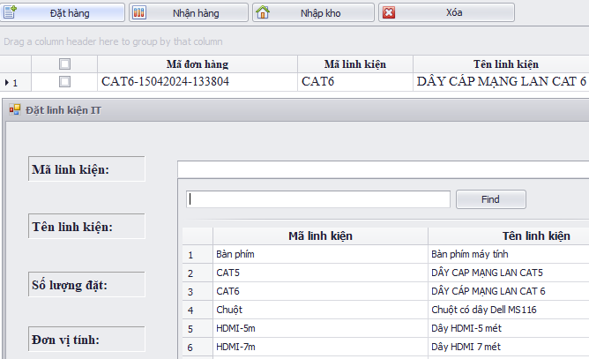
TÁC ĐỘNG LÊN 4 BẢNG:
- Bảng tồn linh kiện.
- Bảng quản lý đơn hàng IT
- Bảng thống kê nhập.
- Bảng thống kê xuất.
- Nhân viên bình thường ko thể xóa đơn hàng khi đã nhập kho.
- QLTC có thể xóa đơn hàng khi đã nhập kho
 |  | Insert vào bảng đơn hàng IT |  | ok
 |  |  |  |  |  |  |  |  |  |  |  |  |  |  | Insert vào bảng thống kê xuất. |  |  |  |  | Nếu đã có lần nhập tiếp theo thì không thể xóa
 |  |  |  |  |  |  |  |  |  |  |  |  |  |  |  |  |  | ok
Nhận hàng rồi mới nhập kho
 |  |  |  |  |  |  |  |  |  |  |  |  |  |  |  |  |  |  |  |  |  | Tìm ra ngày kiểm kê gần nhất.

 | Kiểm kê thì khóa lại những đơn hàng đã nhập kho cho đến ngày kiểm kê
 |  |  |  |  |  |  |  |  |  |  |  |  |  |  |  | nếu đã có lần xuất kể từ lần nhập thì không thể xóa
 |  |  |  |  |  |  |  |  |  |  | Đưa ra thông báo định kỳ kiểm kê linh kiện

Nhập kho rồi mới bật lên tình trạng kiểm kê.
 | dính cái bug của ngày nhập kho

Yêu cầu sử dụng& Tải PM
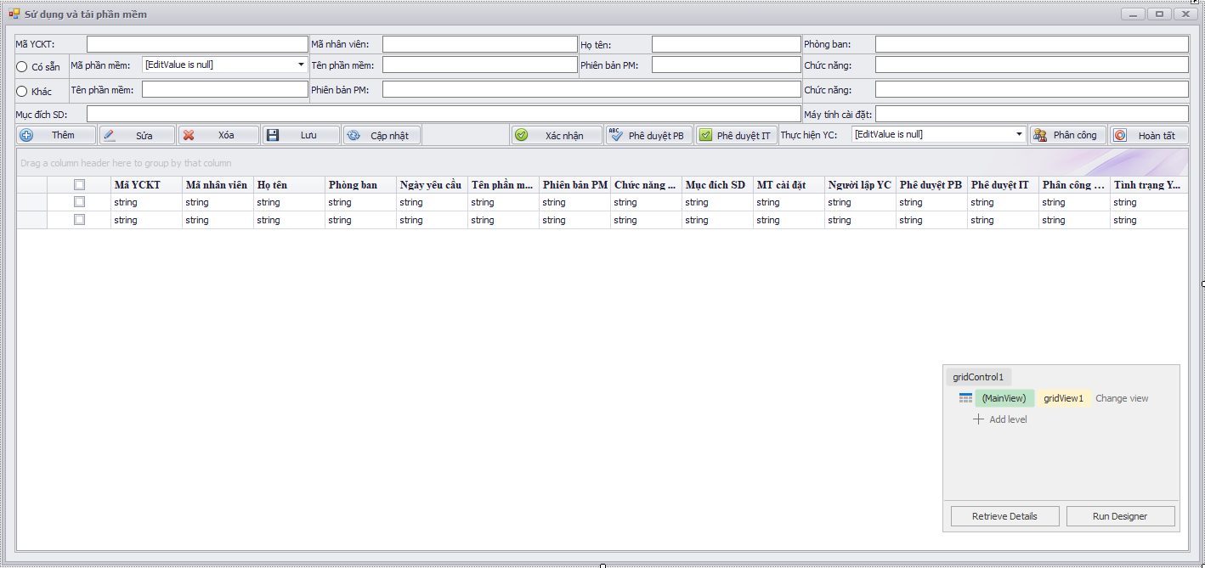

 |  |  |  | Chiều xử lý nốt phần quản lý kho

 |  |  | Khi hoàn thành yêu cầu xong thì phần mềm đc tự động cập nhật vào danh sách cài đặt của máy tính

 |  |  |  | IT phải đi tạo ra mã phần mềm để quản lý

 |  |  |  | Chưa tạo ra mã phần mềm thì không cho hoàn tất

 |  |  |  | Khi hoàn tất phải cập nhật vào danh sách phần mềm cài đặt tương ứng của máy tính đó
Phần mềm sẵn có | thì tự động add vào danh mục cài đặt phần mềm của máy tính
Phần mềm khác, chưa sẵn có thì trước khi hoàn tất , IT phải thêm vào dữ liệu nguồn phần mềm |  | Vào mục chi tiết cài đặt máy tính kiểm tra

Truy cập Web
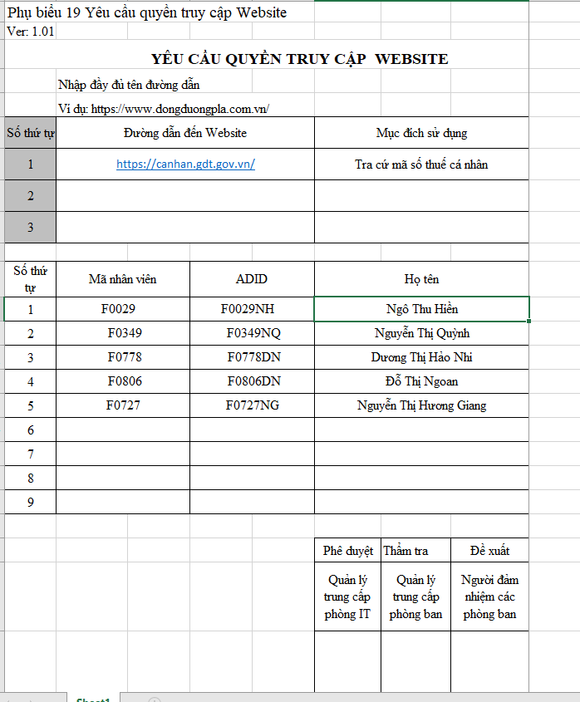

 | Quản lý từng website mà mỗi User có thể đăng nhập vào

Khi một User vào thì người ta sẽ biết là họ được vào những trang web nào

QL trung cấp phòng ban sẽ quản lý web của cả phòng ban

IT đi vào thì sẽ thấy được toàn bộ

s

